面积位置
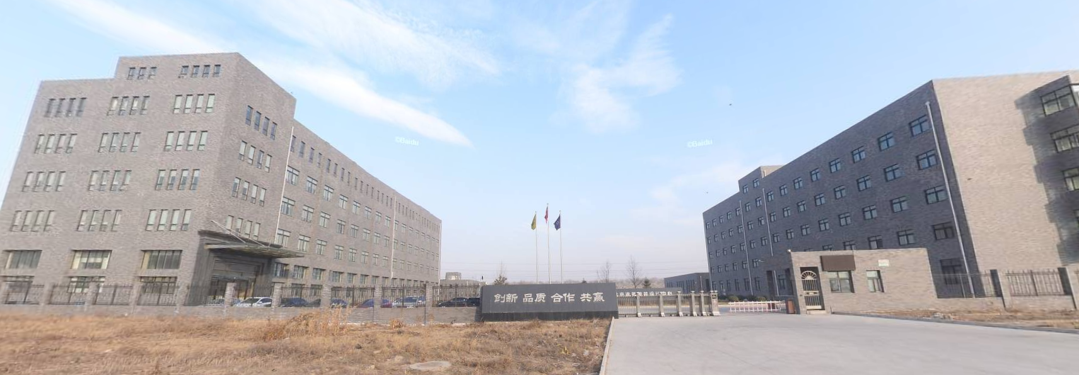
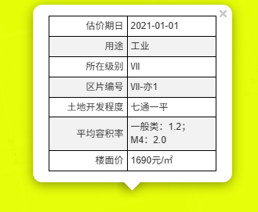

楼号 | 建筑面积 | 规划用途 | 现状用途
1 | 467.26 | 机修车间 | 锅炉房、浴室 | 2000 | 934520
2 | 9096.61 | 生产车间 | 生产车间、办公 | 3000 | 27289830
3 | 5213.89 | 生产车间 | 宿舍 | 3000 | 15641670
4 | 590.17 | 职工食堂 | 职工食堂 | 2500 | 1475425
合计 | 15367.93 |  |  | 2950.3937746 | 45341445

